Главная
 |  |  | ООО "Винтелеком"
 |  |  | www.win-telecom.ru
 |  |  | +7 (499) 703 24 54
 |  |  | Московская обл, г. Видное, Белокаменное шоссе 20, оф. 501
 |  |  | sales@win-telecom.ru

Акции:
При комплексном заказе кабель+зажимы+оборудование PON действуют специальные цены | Актуальные детали акции уточняйте у менеджеров по телефону
 |  | Внимание! Если курс доллара установленный ЦБ РФ на сегодня
 |  | отличается от установленного ниже более чам на 2%, то ООО "Винтелеком" оставляет за собой право пересмотреть цены в рублях
Содержание: |  | Курс ЦБ РФ | 74
Вы можете установить курс самостоятельно
Складские позиции | Позиции под заказ
Активное оборудование GPON (2.4Gb / 128 абонентов на луч) | Анкерные зажимы, лента и аксессуары
Активное оборудование EPON (1.24Gb / 64 абонента на луч) | Наружные патчкорды из круглого кабеля и "бабочки"
Патчкорды, пигтейлы, расходники | Любые SFP, SFP+, XFP, 40G, 100G модули
Волоконно-оптический кабель от "лапши" до магистрального | Сварочные аппараты, рефлектометры
Кроссовое оборудование | Витая пара

Дропы
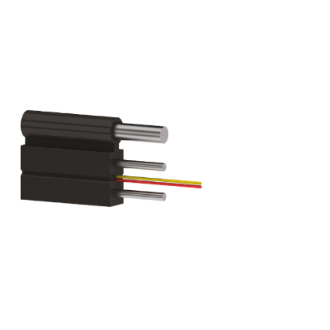
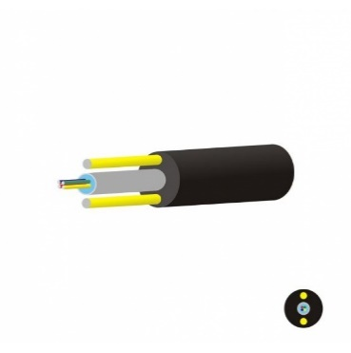
Длина дропа, м | Цена, Руб | Цена, Руб
25 | 758 | 420
50 | 943 | 540
75 | 1 174 | 690 | Мы делаем оптические шнуры из любого кабеля, с любой длиной в кратчайшие сроки.
100 | 1 405 | 840 | Возможно изготовление шнуров в металлорукаве, а так же из бронированного кабеля.
125 | 1 636 | 990
150 | 1 868 | 1,140
175 | 2 099 | 1,290
200 | 2 331 | 1,440
225 | 2 562 | 1,590
250 | 2 793 | 1,740
275 | 3,050 | 1,920
300 | 3,256 | 2,040
400 | 4,182 | 2,640

